Sheet3
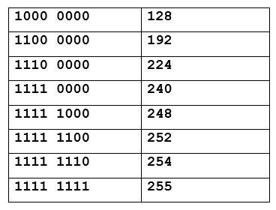
10,000,000 | 128
11,000,000 | 192
11,100,000 | 224
11,110,000 | 240
11,111,000 | 248
11,111,100 | 252
11,111,110 | 254
11,111,111 | 255

Sheet4
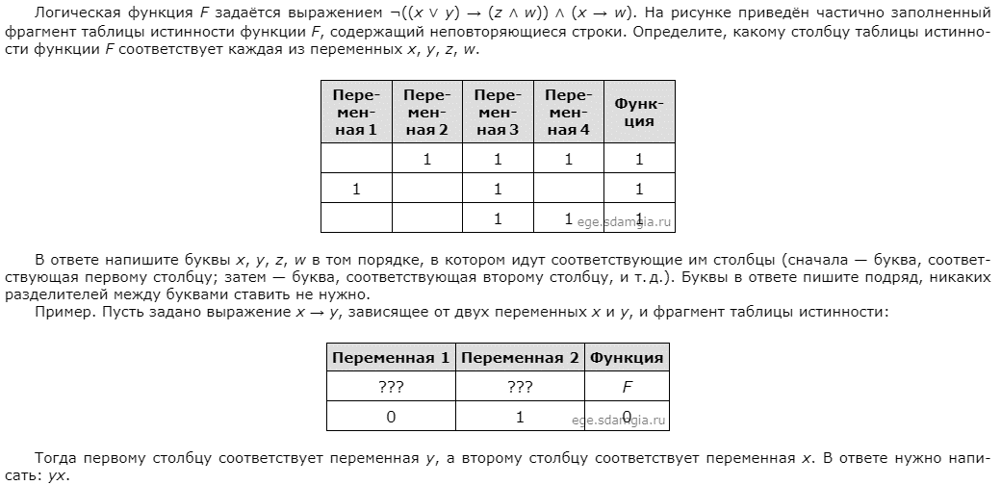

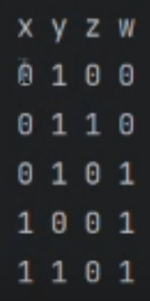

Sheet5
